M_I_2_m 9_2023 SH

Statistisches Amt
für Hamburg und Schleswig-Holstein

 |  | STATISTISCHE BERICHTE
 |  | Kennziffer: M I 2 - m 9/23 SH

 | Verbraucherpreisindex
 | Schleswig-Holstein
September 2023

 |  | Herausgegeben am: 5. Oktober 2023

Erläuterungen
Verbraucherpreise

Mit der Statistik der Verbraucherpreise wird monatlich die durchschnittliche Preisentwicklung aller Waren und Dienstleistungen, die von privaten Haushalten für Konsumzwecke gekauft werden, ermittelt.
Die Ergebnisse werden als Indizes und Veränderungsraten dargestellt.
Sie sind wichtige Indikatoren zur Beurteilung der konjunkturellen Entwicklung und Orientierungshilfen für wirtschafts- und sozialpolitische Maßnahmen.
Grundlage der Indexberechnungen ist ein statistischer Warenkorb, in dem über 700 Güter als Preisrepräsentanten zusammengestellt sind und laufend aktualisiert werden. Diese bilden stellvertretend sowohl den gesamten Konsum privater Haushalte als auch die Preis­entwicklung aller Güter mit hinreichender Genauigkeit ab. Alle Güter gehen entsprechend ihrem Ausgabenanteil (Gewicht) am Gesamtkonsum im Basisjahr in den Gesamtindex ein (Wägungsschema).
Im Gegensatz zum Warenkorb wird das Wägungsschema nur alle fünf Jahre aktualisiert, um innerhalb dieses Zeitraums die reine Preisentwicklung unbeeinflusst von einer Änderung der Ausgabengewichte darstellen zu können.

3 Grafiken
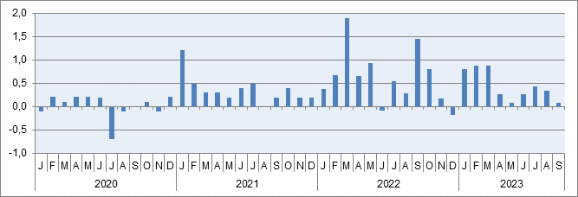
Verbraucherpreisindex Schleswig-Holstein

Verbraucherpreisindex
Basis: JD 2020 ≙ 100

Veränderung gegenüber dem entsprechenden Vorjahresmonat
- Jahresteuerungsrate -
Prozent

Veränderung gegenüber dem entsprechenden Vormonat
Prozent

